AJM- GDL-
 |  |  |  |  | Título |  | COTIZACION |  |  |  |  |  |  |  |  | FOLIO |  | GDL-326
 |  |  |  |  | Área |  |  |  | Ventas

Fecha |  |  |  |  | No. De Cliente |  |  | No. Pedido |  |  |  | Condiciones
6-Sep-22 |  |  |  |  |  |  |  | GDL-326

Nombre | Delgado y Compañía SA de CV
R.F.C. | DEL951228SS3 |  |  |  |  |  |  |  |  |  | C.P. | 97000 |  |  | Asesor: |  |  | Sergio Macias
Domicilio | Calle 68 # 450-A, entre calle 49 y 51 |  |  |  |  |  |  |  |  |  |  |  |  |  | Levanto Pedido: |  |  | Laura Sagun
Colonia | Col. Centro |  |  |  |  |  |  |  |  |  |  |  |  |  | Cliente Nuevo: |  |  | NO
Ciudad | Merida, Yucatan |  |  |  |  |  |  |  |  |  |  |  |  |  | Medio |  |  | Tranporte Consolidado
Teléfono | 999 217 7265 |  |  |  |  |  |  |  |  |  |  |  |  |  | LAB |  |  | Guadalajara
E-mail | sergioespadas@delgadoycia.mx
DATOS DE ENTREGA |  |  |  |  |  |  |  |  |  |  |  |  |  |  |  |  | FORMA DE ENTREGA
Domicilio | MANDAR POR AVION OCURRE MERIDA |  |  |  |  |  |  |  |  |  |  |  |  |  |  |  | Nosotros

Colonia |  |  |  |  |  |  |  |  |  |  |  |  |  |  |  |  | Cliente Recoge
 |  |  |  |  |  |  |  |  |  |  |  |  |  |  |  |  | X
Ciudad / Estado |  |  |  |  |  |  |  |  |  |  |  |  |  |  |  |  | Transporte

Contacto y Teléfono |  |  |  |  |  |  |  |  | Fecha de Entrega |  |  | Horario de Entrega |  |  |  |  | Servicio
Sergio Espadas |  |  |  |  |  |  |  |  | 2022-09-09 |  |  | 9:00 a 14:00 hrs

Cantidad | Unidad |  | Código |  |  |  | Medida |  |  | Descripción |  |  |  |  |  |  | Precio |  | Importe
1 | Piezas |  | Imagen Propuesta |  |  |  | 60 x 40 x 75 cm alto |  |  | Mesa Estudiante: Cubierta Trapezoidal 60-50 x 45cm fondo, Triplay de pino19mm forado en formica color gris calido. Faldon y entrepaños tiplay de pino forrado fomrica gris calido. Cantos PVC negros. Estructura Perfil 2"x1" Cal.18 epoxico color negro. Regaton Nivelador. |  |  |  |  |  |  |  |  | 0.00
 |  |  |  |  |  |  |  |  |  | La licitacion es por 120 piezas
 |  |  |  |  |  |  |  |  |  | 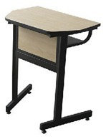 Imagen de Referencia Licitacion
 |  |  |  |  |  |  |  |  |  |  |  |  |  |  |  |  |  |  | 0.00

IMPORTE CON LETRA: |  |  |  | Trecientos Veinte y Cinco Mil, Trecientos Treinta y Tres pesos 60/100 M.N. |  |  |  |  |  |  |  |  |  |  |  | Subtotal |  |  | 0.00
CAMBIOS DE ESPECIFICACIÓN TÉCNICA SOLICITADOS / OBSERVACIONES: |  |  |  |  |  |  |  |  |  |  |  |  |  |  |  | IVA 16% |  |  | 0.00
LIC- 155 |  |  |  |  |  |  |  |  |  |  |  |  |  |  |  | Total |  |  | 0.00
 |  |  |  |  |  |  |  |  |  |  |  |  |  |  |  | Nombre y Firma del Cliente:

Empaque: |  | Local |  |  |  |  | Paquetería |  |  |  | Camión |  |  | X |  | Revisó:
Método y forma de pago: |  |  |  |  |  | PUE |  |  |  |  |  |  | PPD 99
Uso CFDI: |  | G01
Enviado a Enlace |  |  |  |  |  | Salida |  |  |  | Factura |  |  |  |  | Otros

Fotos
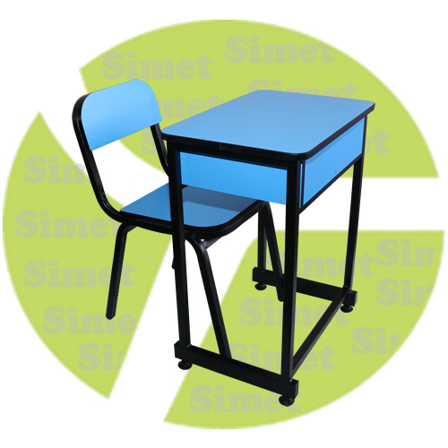
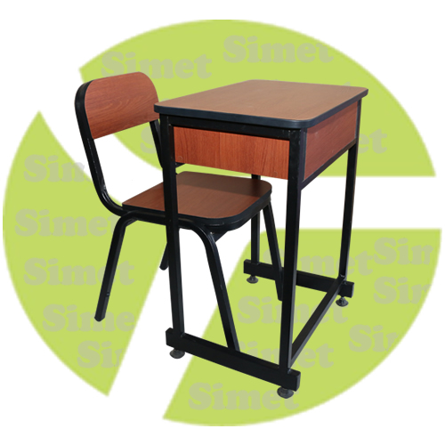
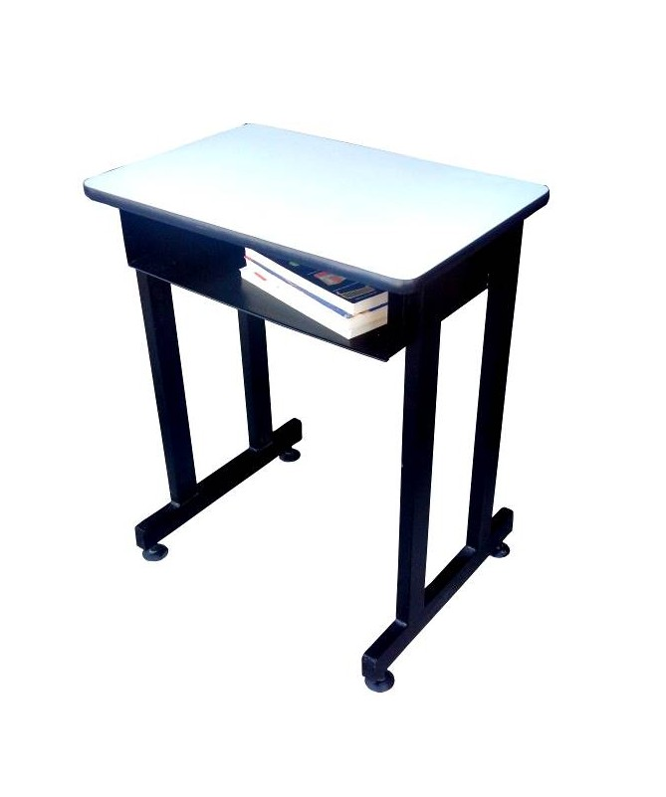
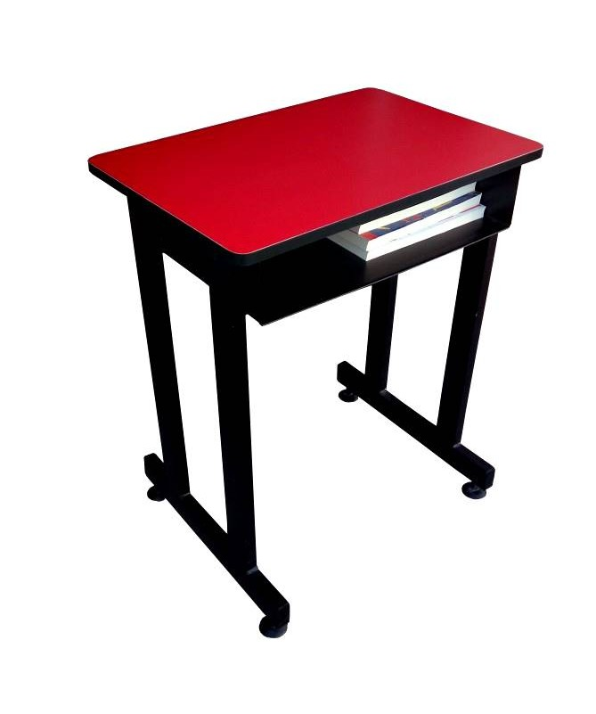

https://www.industriassimetsac.com.pe/productos/carpeta-unipersonal-cerezo/

